Hoja1
PLANILLA DE DATOS GARANTIZADOS |  |  |  | 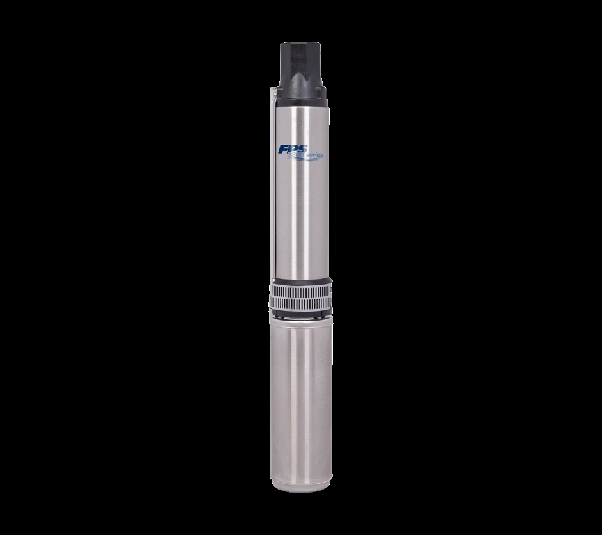

BOMBA SUMERGIBLE 1 HP |  |  |  | CÓDIGO | 1009365
 |  |  |  | FECHA REVISIÓN | 2021-06-15
 |  |  |  | ÁREA ESPECIALISTA: Servicios Generales

DESCRIPCIÓN SAP: BOMBA SUMERGIBLE 1HP
ITEM | DATOS | UNIDAD | PEDIDO | OFRECIDO | COMPROBACIÓN Y MEDICIÓN | COMENTARIO
1 | Empresa proveedora | … | (*)
2 | Fabricante | … | (*)
3 | Marca | … | (**)
4 | Modelo | … | (*)
5 | País de origen | … | (*)
6 | Norma de fabricación y ensayos | … | UL 778
7 | Embalaje | … | (*)
8 | Garantía | Años | 1
9 | Equipo | … | Motor,bomba y control
10 | Contenido | N° pieaza | 3
11 | Características | …
11.1 | Peso del motor | lbs/kg | 24/10.9
11.2 | Altura del motor | pulgadas | 11.75
11.3 | Conexión monofásica | … | 3 hilo
11.4 | Voltajes nominal | Vac | 230
11.5 | Frecuencia | Hz | 60
11.6 | Potencia | kw | 0.75
11.7 | Conductor (o cable) |  | XLPE
11.8 | Impregnación del cable |  | Epoxi
11.9 | Contratuerca del cable | … | Acero Inoxidable 303
12 | Diametro | pulgadas | 1"
12.1 | Capacidad de la bomba | HP | 1
12.2 | Material de fabricación | … | Exterior acero inoxidable resistente a la corrosión
12.3 | Carcasa del estator |  | Acero Inoxidable 301
12.4 | Eje | … | Estriado de acero inoxidable 303
12.5 | Sujetadores | … | Acero Inoxidable 305
12.6 | Sujetador entre bomba y motor | … | 4 pernos rosca de 5/16
12.7 | Cubierta de sello | … | Acetal
12.8 | Sello | … | Borde de Caucho de Nitrilo
12.9 | Cubierta contra arena | … | Caucho de Nitrilo
13 | Devanado | … | Sellados herméticamente
13.1 | Lubricación | … | Por agua
13.2 | Cojinete de empuje | … | Kingsbury
13.3 | Protección para trabajo en seco | … | Producto Pumptec
13.4 | Sistema de resina | … | StatorShield
13.5 | Temperatura en operación | F/Grado celcius | 86/30
14 | Presentacion de Muestra | (Si / No) | No
(*) A indicar por el oferente
(**) Timbrado en el material en alto o bajo relieve
 | 

 |  |  |  | Fecha de la oferta

 | Jose Alejandro Gutierrez Velasquez |  |  | Nombre y firma del oferente
 | Gerente De Servicios Generales
COMENTARIOS:
1- En caso de que el Fabricante entienda deba entregar información adicional, para la correcta evaluación de la propuesta, se deberá hacer por escrito y anexado a esta planilla de Datos Garantizados.

